Описание и цены
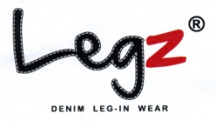
National Distributor |  |  | ПРАЙС ЛИСТ

Фото и описание |  |  | Название модели | Цвет | Стоимость в рублях\шт
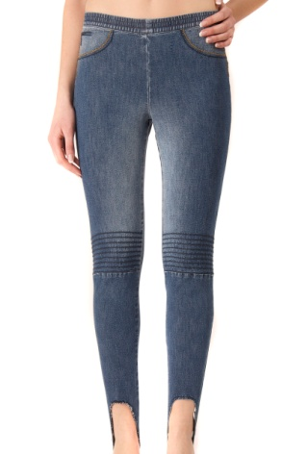 | 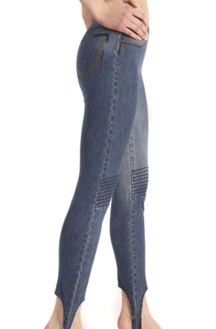 | Леггинсы (фиксирующиеся на пятке) Натуральная джинсовая ткань би-стрейч деним 9, 5 унций 95% хлопок 5% эластан Эластичность: 20 / 30% в ширину и 15 / 20% в длину Голубой деним – Размытый эффект Ложные карманы и Швы | CHARMED | BLUE | 873.60
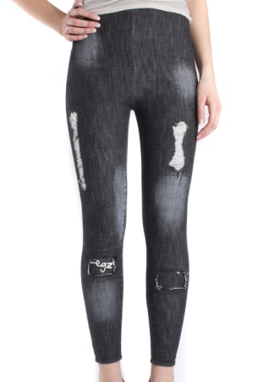 | 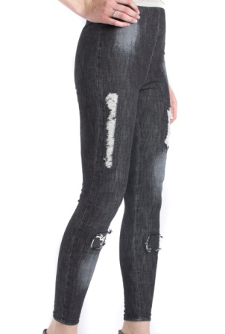 | Леггинсы Натуральная джинсовая ткань би-стрейч деним 9,5 унций 95% хлопок 5% эластан Эластичность: 20 / 30% в ширину и 15 / 20% в длину Чёрный деним – Эффект износки и заплат | COLYN | BLACK | 851.20
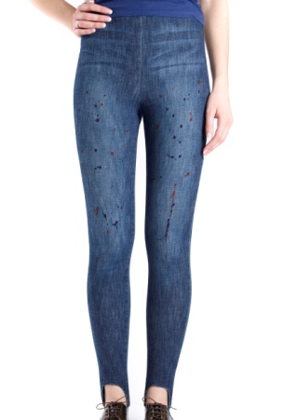 | 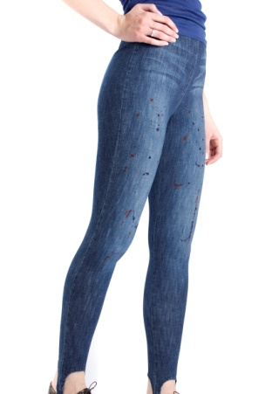 | Леггинсы (фиксирующиеся на пятке) Натуральная джинсовая ткань би-стрейч деним 9,5 унций 95% хлопок 5% эластан Эластичность: 20 / 30% в ширину и 15 / 20% в длину Эффект разбрызганой краски | CHILA | BLUE | 851.20
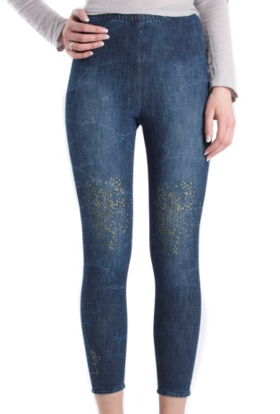 | 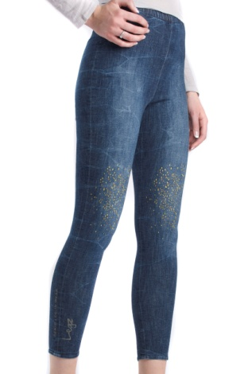 | Леггинсы Натуральная джинсовая ткань би-стрейч деним 9, 5 унций 95% хлопок 5% эластан Эластичность: 20 / 30% в ширину и 15 / 20% в длину Размытый голубой деним Эффект золтых брызг Голубой размытый деним | CHIC | BLUE | 896.00
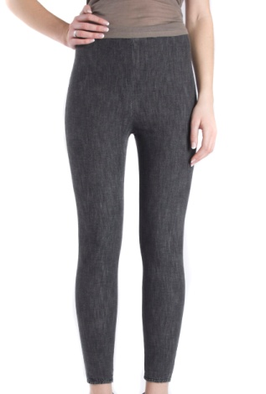 | 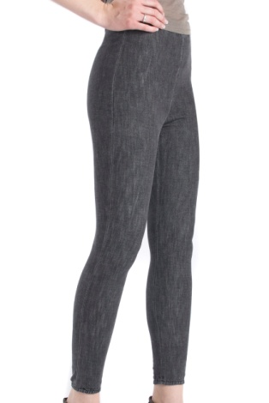 | Леггинсы би-стрейч 9,5 унций Натуральная джинсовая ткань 95% хлопок 5% эластан Эластичность: 20 / 30% в ширину и 15 / 20% в длину Чёрный деним | LACI | BLACK | 823.20
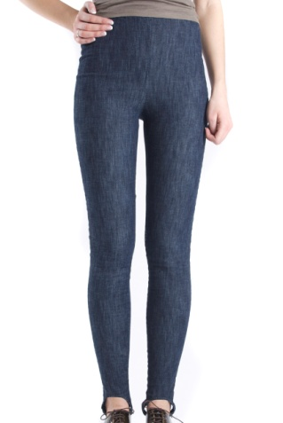 | 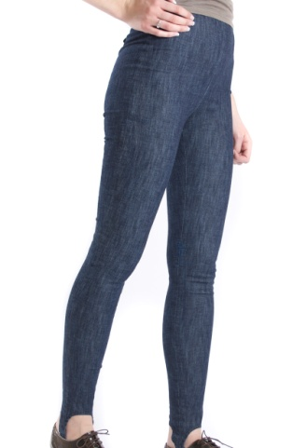 | Леггинс(фиксирующиеся на пятке ) би-стрейч 9,5 унций Натуральная джинсовая ткань 95% хлопок 5% эластан Эластичность: 20 / 30% в ширину и 15 / 20% в длину Голубой деним | LOYD | BLUE | 823.20
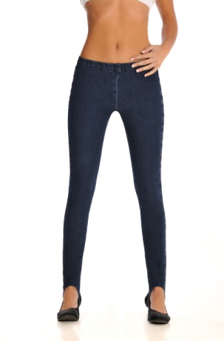 | 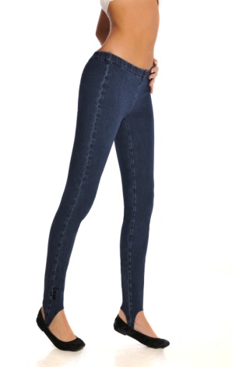 | Леггинсы Натуральная джинсовая ткань би-стрейч 9, 5 унций 95% хлопок 5% эластан Эластичность: 20 / 30% в ширину и 15 / 20% в длину синий деним | LONU | BLUE | 823.20
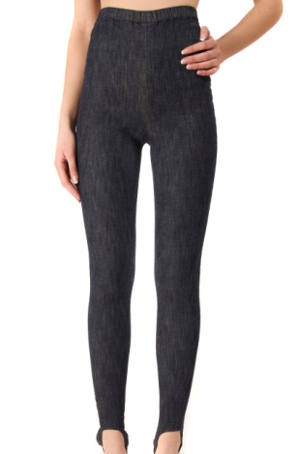 | 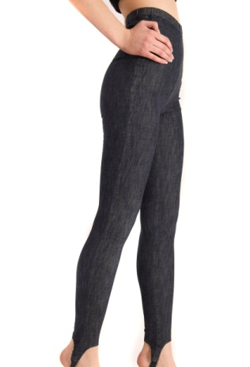 | Леггинсы Натуральная джинсовая ткань би-стрейч 9, 5 унций 95% хлопок 5% эластан Эластичность: 20 / 30% в ширину и 15 / 20% в длину черный деним | LONU | BLACK | 823.20
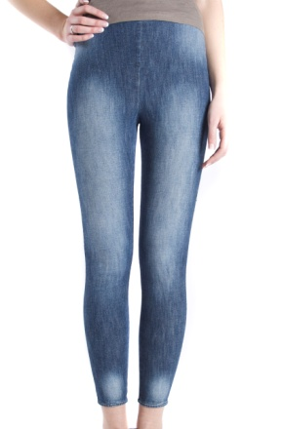 | 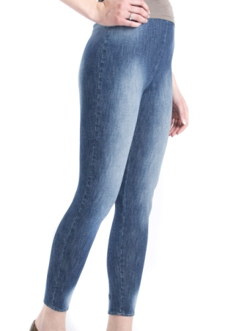 | Леггинсы би-стрейч 9,5 унций Натуральная джинсовая ткань 95% хлопок 5% эластан Эластичность: 20/30% в ширину и 15/20% в длину Голубой размытый деним | LULA | BLUE | 823.20
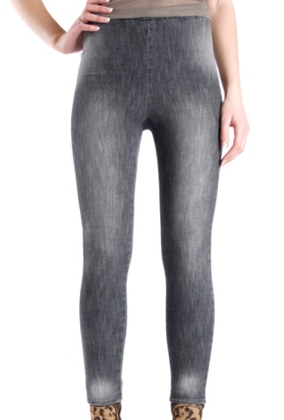 | 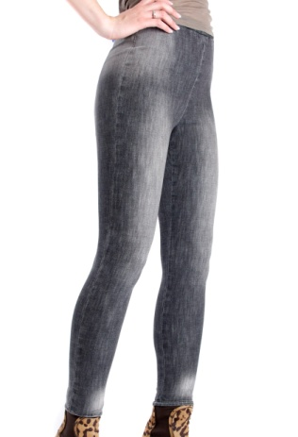 | Леггинсы би-стрейч 9,5 унций Натуральная джинсовая ткань 95% хлопок 5% эластан Эластичность: 20 / 30% в ширину и 15 / 20% в длину Чёрный размытый деним | LULA | BLACK | 823.20
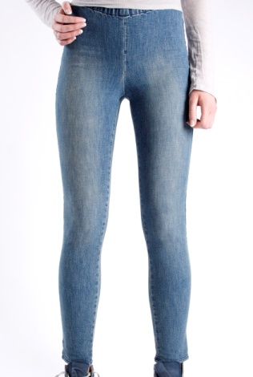 | 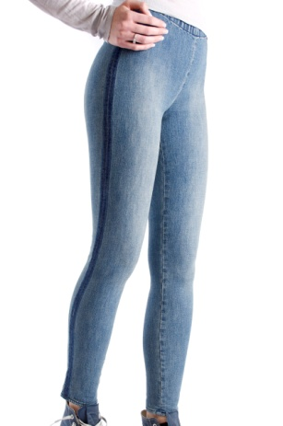 | Леггинсы би-стрейч 9,5 унций Натуральная джинсовая ткань 95% хлопок 5% эластан Эластичность: 20 / 30% в ширину и 15 / 20% в длину Размытый голубой деним Тёмно – синяя полоска по бокам | LENY Blue Stripe | BLUE | 840.00
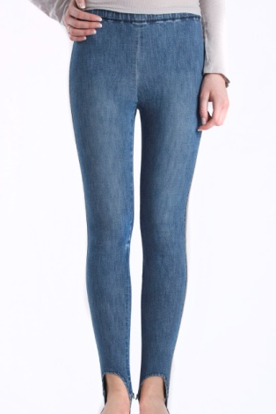 | 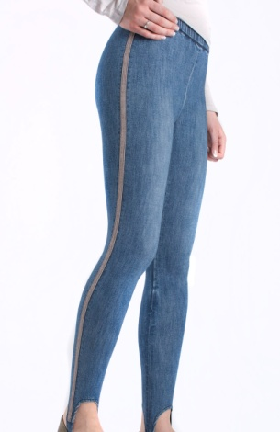 | Леггинсы (фиксирующиеся на пятке) би-стрейч деним 9,5 унций Натуральная джинсовая ткань 95% хлопок 5% эластан Эластичность: 20 / 30% в ширину и 15 / 20% в длину Размытый Голубой Деним Нашитая бейка по бокам | LENY Beige Stripe | BLUE | 840.00
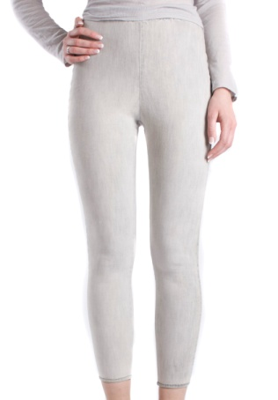 | 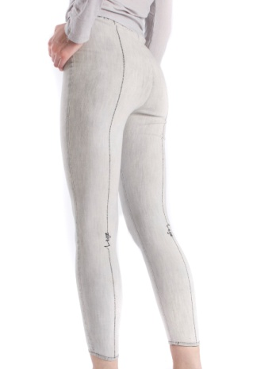 | Леггинс би-стрейч 9,5 унций Натуральная джинсовая ткань 95% хлопок 5% эластан Эластичность: 20 / 30% в ширину и 15 / 20% в длину Серый с чёрной вышитой полоской сзади | LHIC | Beige/Grey | 840.00
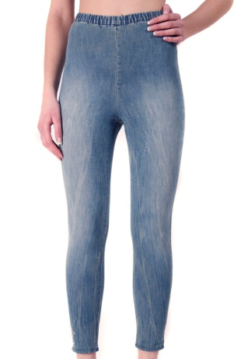 | 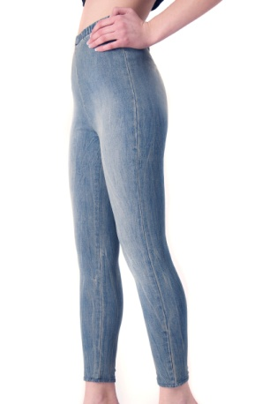 | Леггинсы Натуральная джинсовая ткань би-стрейч деним 9,5 унций 95% хлопок 5% эластан Эластичность: 20 / 30% в ширину и 15 / 20% в длину Размытый мраморно-голубой деним | LICE | BLUE | 840.00
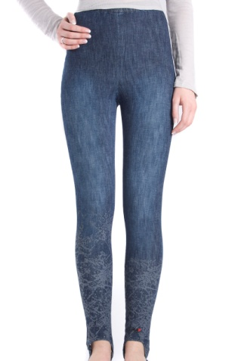 | 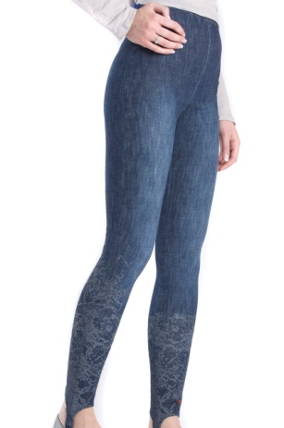 | Леггинсы (фиксирующиеся на пятке) би-стрейч 9,5 унций Натуральная джинсовая ткань 95% хлопок 5% эластан Эластичность: 20 / 30% в ширину и 15 / 20% в длину Голубой размытый деним Эффект потёков внизу | MALIKA | BLUE | 884.80
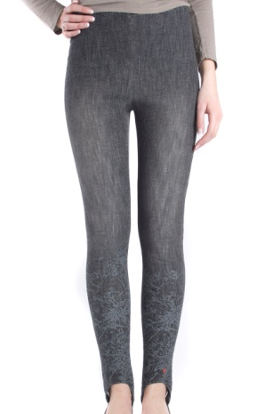 | 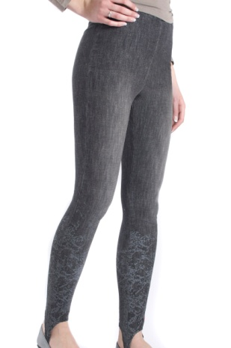 | Леггинсы (фиксирующиеся на пятке) би-стрейч 9,5 унций Натуральная джинсовая ткань 95% хлопок 5% эластан Эластичность: 20 / 30% в ширину и 15 / 20% в длину Чёрный размытый деним Эффект потёков внизу | MALIKA | BLACK | 884.80
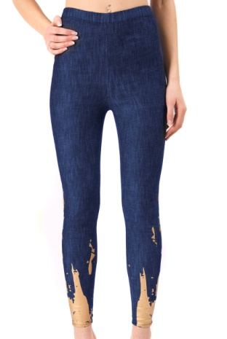 | 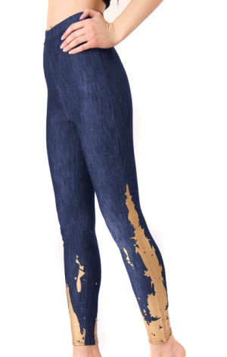 | Леггинс би-стрейч 9,5 унций Натуральная джинсовая ткань 95% хлопок 5% эластан Эластичность: 20 / 30% в ширину и 15 / 20% в длину Голубой размытый деним с применением золотой аппликации | MARJOLAINE | BLUE | 851.20
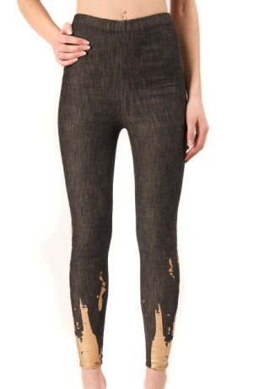 | 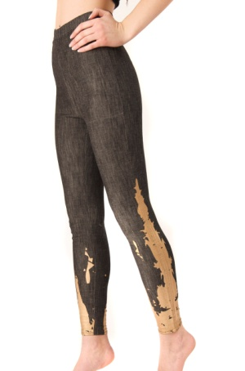 | Леггинс би-стрейч 9,5 унций Натуральная джинсовая ткань 95% хлопок 5% эластан Эластичность: 20 / 30% в ширину и 15 / 20% в длину Чёрный размытый деним с применением золотой аппликации | MARJOLAINE | BLACK | 851.20
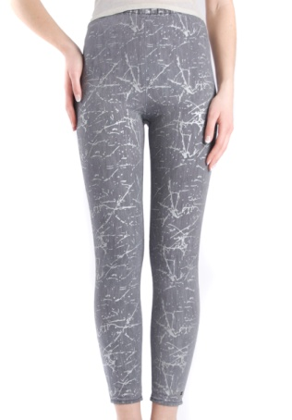 | 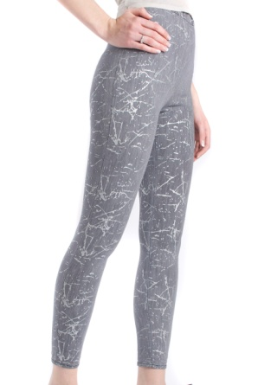 | Леггенс би-стрейч 9,5 унций натуральная джинсовая ткань 95% хлопок 5% спандекс Эластичность: 20/30% Длина охвата 15/20% Серый цвет “мыши” Выбитое серебристо-серым | MARGARETH | GREY | 884.80
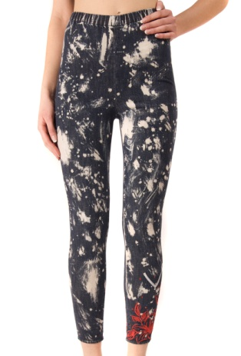 | 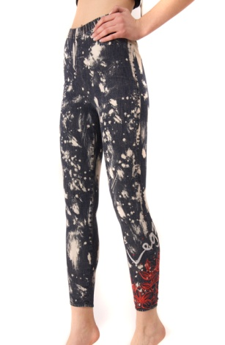 | Леггинс(фиксирующиеся на пятке ) би-стрейч 9,5 унций Натуральная джинсовая ткань 95% хлопок 5% эластан Эластичность: 20 / 30% в ширину и 15 / 20% в длину Голубой деним, кислотно-размытый эффект, Вышивка и красные стразы | MARINA | BLUE | 896.00
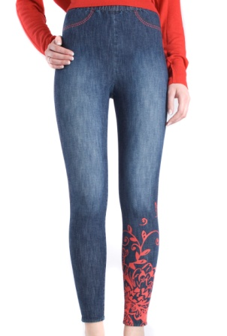 | 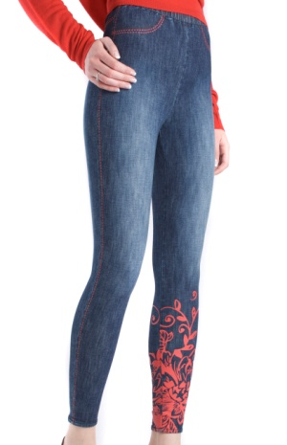 | Леггинсы би-стрейч 9,5 унций Натуральная джинсовая ткань 95% хлопок 5% эластан Эластичность: 20 / 30% в ширину и 15 / 20% в длину Голубой размытый деним Эффект вышивки (аппликация), красная | MADY | BLUE | 896.00
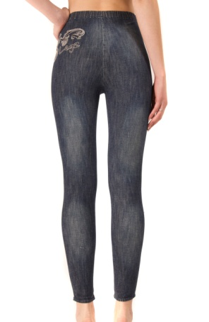 | 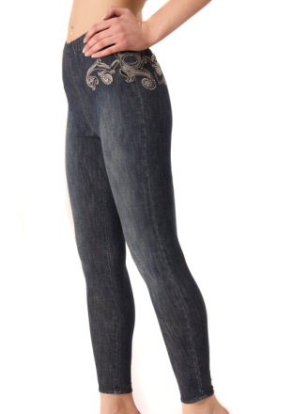 | Леггинс би-стрейч 9,5 унций Натуральная джинсовая ткань 95% хлопок 5% эластан Эластичность: 20 / 30% в ширину и 15 / 20% в длину Тёмно – Синий Деним Вышивка и стразы с боку | MATHILDE | BLUE | 884.80

